Sự đồng biến và nghịch biến
Tính đơn điệu của hàm số

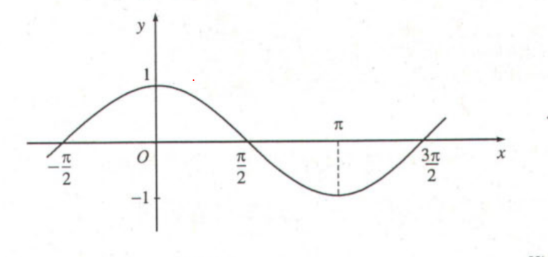
đồng biến

Nghịch biến

Định nghĩa:
Kí hiệu K là khoảng hoặc đoạn hoặc sửa khoảng. Giả sử hàm số y = f(x) xác định trên K ta nói
 | Hàm số đồng biến tăng trên K với mọi cặp x1, x2 thuộc K mà x1 nhỏ hơn x2 thì f(x1) nhỏ hơn f(x2)
 | x1 < x2 => f(x1) < f(x2)
 | Hàm số nghịch biến trên K với mọi cặp x1, x2 thuộc K mà x1 lớn hơn x2 thì f(x1) lớn hơn f(x2)
 | x1 < x2 -> f(x1) > f(x2)

Cách xác định tính đơn điệu của hàm số
Tìm được các điểm mà hàm số thay đổi tính đơn điệu ( từ đồng biến chuyển sang nghịch biến và ngược lại)

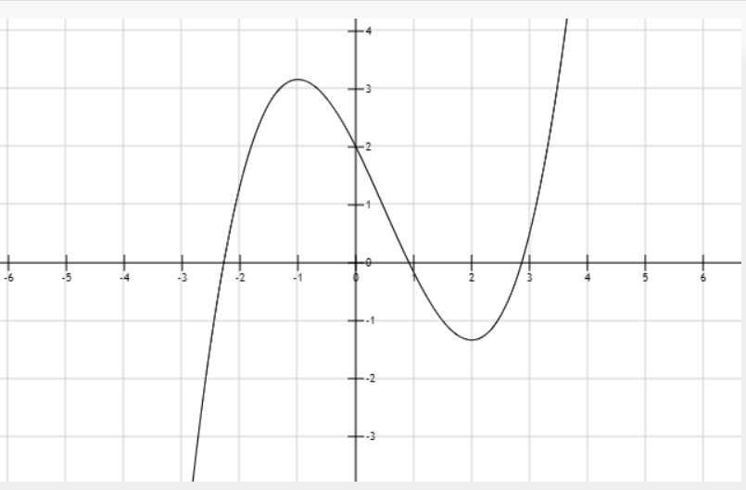
B1. Tìm tập xác định. Tính f'(x)
B2. Tìm các điểm tại đó f'(x) bằng 0 hoặc f'(x) không xác định
B3. Sắp xếp các điểm đó theo thứ tự tăng dần và lập bảng biến thiên.
B4. Kết luận sự biến thiên, các điểm cực trị ( cực đại, cực tiểu)

Ví Dụ

B1. Tìm tập xác định. Tính f'(x)

B2, B3. Bảng biến thiên

X | -∞ | -1 | 2 | +∞
y' |  | 0 | 0
 |  | 19/6 |  | +∞
y | -∞ |  | -4/3

B4. Kết luận
Hàm số đồng biết trên khoảng (-∞;-1) và 2:+∞)
Hàm số nghịch biến trên khoảng (-1;2)
Nếu xét trên đoạn [-2;3] thì điểm cực đại là (-1; 19/6). Điểm cực tiểu (2; -4/3)

TÌm điểm cực trị của hàm số |  |  |  |  | Một trong những ứng dụng của đạo hàm cấp2

Hàm số y = f(x) có đạo hàm cấp 2 trong khoảng (x0 -h; x0+h) với h > 0. Khi đó
 | Nếu f'(x0) = 0, f''(x0) > 0 thì x0 là điểm cực tiểu.
 | Nếu f'(x0) = 0, f''(x0) < 0 thì điểm x0 là điểm cực đại

*** Kết luận
Đạo hàm mô tả sự biến thiên của hàm số
Nếu cho f'(x) = 0 và tìm nghiệm x thì
 | Các nghiệm tìm được mô tả các điểm thay đổi sự biến thiên của hàm số (Điểm mà hàm số chuyển đổi từ đồng biến -> nghịch biến hoặc ngược lại)
Có thể tính đạo hàm cấp cao ( cấp 2, cấp 3, cấp 4, ... Cấp 4). Mỗi dạo hàm cấp cao cấp i trong các lĩnh vực khác nhau có một ý nghĩa khác nhau
VD:
 | Đối với hàm số thì đạo hàm cấp 2 có thể xác định được điểm cực đại, cực tiểu, điểm uốn (Nơi chuyển đối từ lồi sang lõm và ngược lại)
 | Đối với vật lí thì đạo hàm cấp 1 thể hiện vận tốc, đạp hàm cấp 2 thể hiện gia tốc.

lương giác
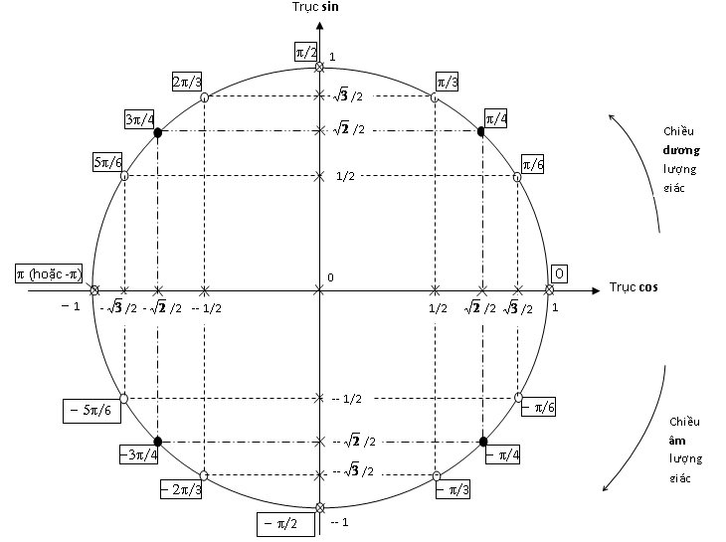
https://www.mathvn.com/2016/06/nghiem-cua-cac-phuong-trinh-luong-giac.html
https://ccbook.vn/doc-tin/duong-tron-luong-giac-lop-11/
https://vi.wikipedia.org/wiki/Radian
http://fooplot.com/

dao_ham_cong_thuc
